S15-1-1
概要 | 運営メンバーを追加する対象の Block にログインする。（Region）
手順番号 | S15-1-1
パラメータ | T.B.D.
コマンド | curl --include \ -X POST \ -H 'Content-Type: application/json' \ -H 'Accept: application/json' \ -d '{"type":3,"loginId":"<アカウントID>","hpassword":"<パスワード>"}' \ https://region000001.pxross1.<DNS名>/operator/operator/login
ポイント |  | C:\work\dsa-personal_data_linkage_module-constructor\utils\cp932_zip_extractor\cp932_zip_extractor.py
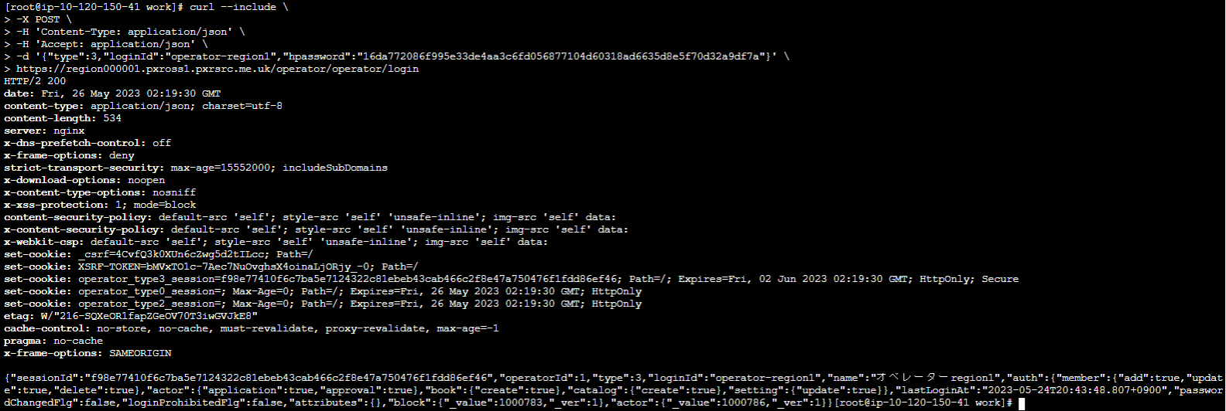
実行結果

<アカウントID>
<パスワード>
<DNS名>

<アカウントID>

S15-1-2
概要 | PxR-Root-Block でオペレーター追加 API を実行する。（Region）
手順番号 | S15-1-2
パラメータ | T.B.D.
コマンド | curl --include \ -X POST \ -H 'Content-Type: application/json' \ -H 'Accept: application/json' \ -H 'x-xsrf-token:bMVxTO1c-7Aec7NuOvghsX4oinaLjORjy_-0' \ -b 'operator_type3_session=f98e77410f6c7ba5e7124322c81ebeb43cab466c2f8e47a750476f1fdd86ef46' \ -b '_csrf=4CvfQ3k0XUn6cZwg5d2tILcc' \ -d '{"type":3,"loginId":"<アカウントID>","hpassword":"<パスワード>","name":"領域運営追加運営メンバー","attributes":null,"roles":null,"auth":{"member":{"add":true,"update":true,"delete":true},"actor":{"application":true,"approval":true},"app-wf-user":{"create":true}, "catalog":{"create":true},"join":{"application":true,"approval":true},"alliance":{"application":true,"approval":true},"setting":{"update":true}}}' \ https://region000001.pxross1.<DNS名>/operator/operator
ポイント |  | C:\work\dsa-personal_data_linkage_module-constructor\utils\cp932_zip_extractor\cp932_zip_extractor.py
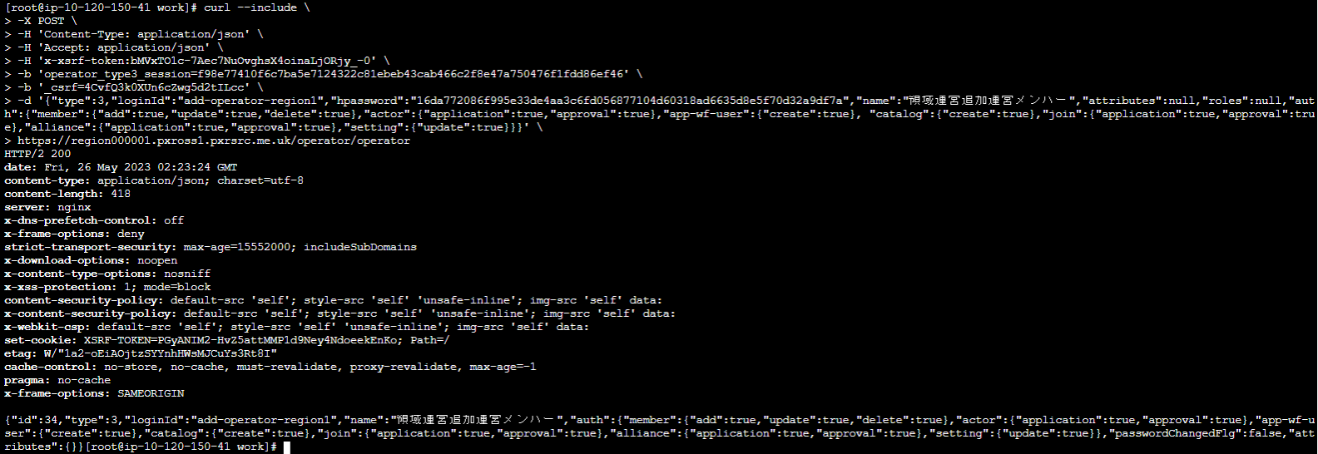
実行結果

<アカウントID>
<パスワード>

<DNS名>

<アカウントID>

S15-2-1
概要 | 運営メンバーを追加する対象の Block にログインする。（APP1：運動アプリ）
手順番号 | S15-2-1
パラメータ | T.B.D.
コマンド | curl --include \ -X POST \ -H 'Content-Type: application/json' \ -H 'Accept: application/json' \ -d '{"type":3,"loginId":"<アカウントID>","hpassword":"<パスワード>"}' \ https://application000001.pxross1.<DNS名>/operator/operator/login
ポイント |  | C:\work\dsa-personal_data_linkage_module-constructor\utils\cp932_zip_extractor\cp932_zip_extractor.py
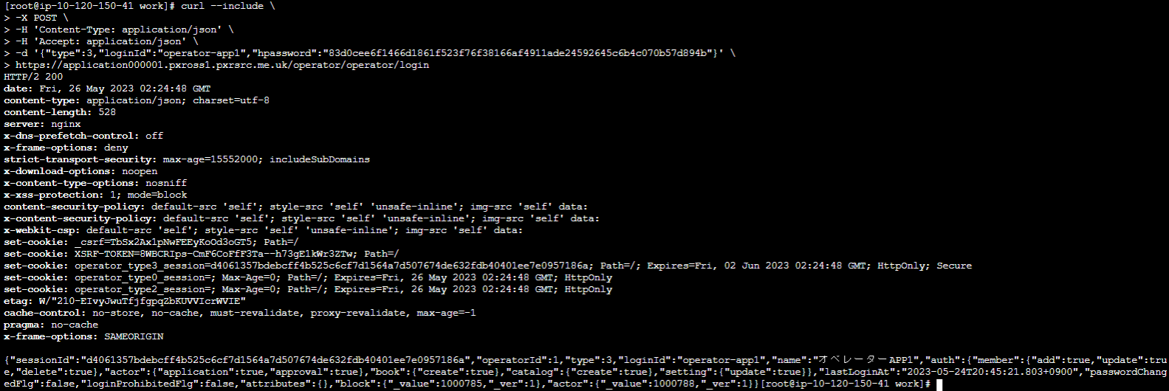
実行結果

<アカウントID>
<パスワード>
<DNS名>

<アカウントID>

S15-2-2
概要 | PxR-Root-Block でオペレーター追加 API を実行する。（APP1：運動アプリ）
手順番号 | S15-2-2
パラメータ | T.B.D.
コマンド | curl --include \ -X POST \ -H 'Content-Type: application/json' \ -H 'Accept: application/json' \ -H 'x-xsrf-token:8WBCRIps-CmF6CoFfF3Ta--h73gE1kWr3ZTw' \ -b 'operator_type3_session=d4061357bdebcff4b525c6cf7d1564a7d507674de632fdb40401ee7e0957186a' \ -b '_csrf=TbSx2Ax1pNwFEEyKoOd3oGT5' \ -d '{"type":3,"loginId":"<アカウントID>","hpassword":"<パスワード>","name":"運動アプリ追加運営メンバー","attributes":null,"roles":null,"auth":{"member":{"add":true,"update":true,"delete":true},"catalog":{"create":true},"actor":{"application":true},"app-wf-user":{"create":true},"join":{"application":true,"approval":true}}}' \ https://application000001.pxross1.<DNS名>/operator/operator
ポイント |  | C:\work\dsa-personal_data_linkage_module-constructor\utils\cp932_zip_extractor\cp932_zip_extractor.py
実行結果

<アカウントID>
<パスワード>
<DNS名>

<アカウントID>

S15-3-1
概要 | 運営メンバーを追加する対象の Block にログインする。（APP2：見守りアプリ）
手順番号 | S15-3-1
パラメータ | T.B.D.
コマンド | curl --include \ -X POST \ -H 'Content-Type: application/json' \ -H 'Accept: application/json' \ -d '{"type":3,"loginId":"<アカウントID>","hpassword":"<パスワード>"}' \ https://application000002.pxross1.<DNS名>/operator/operator/login
ポイント |  | C:\work\dsa-personal_data_linkage_module-constructor\utils\cp932_zip_extractor\cp932_zip_extractor.py
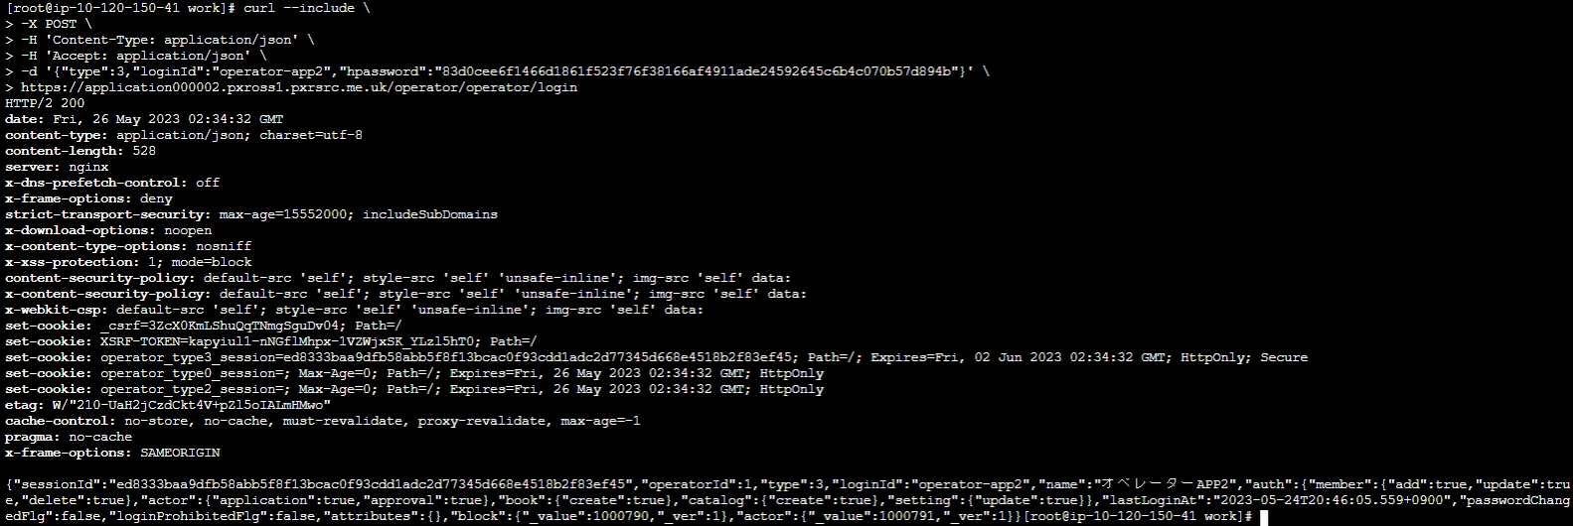
実行結果

<アカウントID>
<パスワード>
<DNS名>

<アカウントID>

S15-3-2
概要 | PxR-Root-Block でオペレーター追加 API を実行する。（APP2：見守りアプリ）
手順番号 | S15-3-2
パラメータ | T.B.D.
コマンド | curl --include \ -X POST \ -H 'Content-Type: application/json' \ -H 'Accept: application/json' \ -H 'x-xsrf-token:kapyiul1-nNGflMhpx-1VZWjxSK_YLzl5hT0' \ -b 'operator_type3_session=ed8333baa9dfb58abb5f8f13bcac0f93cdd1adc2d77345d668e4518b2f83ef45' \ -b '_csrf=3ZcX0KmLShuQqTNmgSguDv04' \ -d '{"type":3,"loginId":"<アカウントID>","hpassword":"<パスワード>","name":"見守りアプリ追加運営メンバー","attributes":null,"roles":null,"auth":{"member":{"add":true,"update":true,"delete":true},"catalog":{"create":true},"actor":{"application":true},"app-wf-user":{"create":true},"join":{"application":true,"approval":true}}}' \ https://application000002.pxross1.<DNS名>/operator/operator
ポイント |  | C:\work\dsa-personal_data_linkage_module-constructor\utils\cp932_zip_extractor\cp932_zip_extractor.py
実行結果

<アカウントID>
<パスワード>
<DNS名>

<アカウントID>

STEP1-5動作確認（Region）
概要 | 追加した運営メンバーのログイン（Region）
手順番号 | STEP1-5動作確認（Region）
パラメータ | T.B.D.
コマンド | curl --include \ -X POST \ -H 'Content-Type: application/json' \ -H 'Accept: application/json' \ -d '{"type":3,"loginId":"<アカウントID>","hpassword":"<パスワード>"}' \ https://region000001.pxross1.<DNS名>/operator/operator/login
ポイント |  | C:\work\dsa-personal_data_linkage_module-constructor\utils\cp932_zip_extractor\cp932_zip_extractor.py
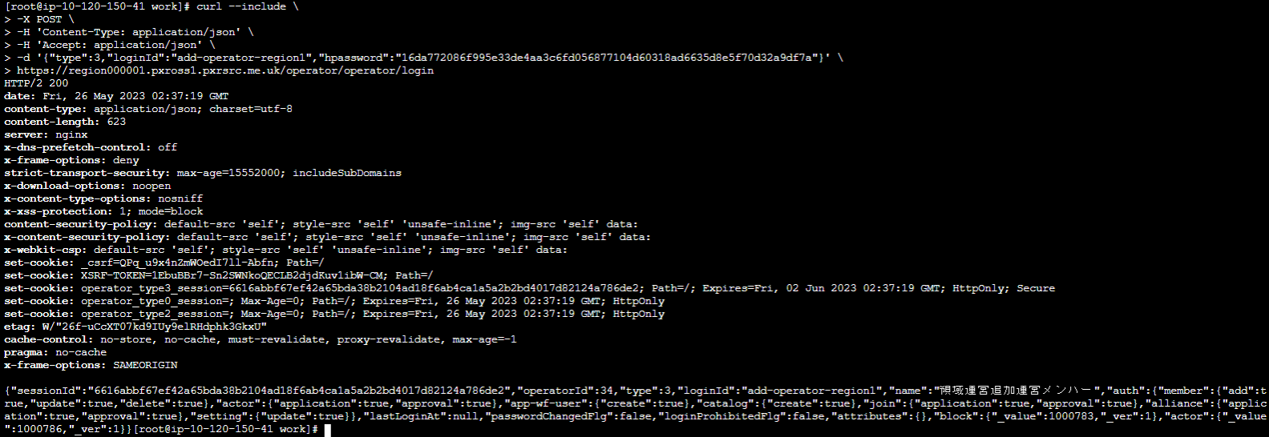
実行結果

<アカウントID>
<パスワード>
<DNS名>

<アカウントID>

STEP1-5動作確認（APP1 運動アプリ）
概要 | 追加した運営メンバーのログイン（APP1：運動アプリ）
手順番号 | STEP1-5動作確認（APP1：運動アプリ）
パラメータ | T.B.D.
コマンド | curl --include \ -X POST \ -H 'Content-Type: application/json' \ -H 'Accept: application/json' \ -d '{"type":3,"loginId":"<アカウントID>","hpassword":"<パスワード>"}' \ https://application000001.pxross1.<DNS名>/operator/operator/login
ポイント |  | C:\work\dsa-personal_data_linkage_module-constructor\utils\cp932_zip_extractor\cp932_zip_extractor.py
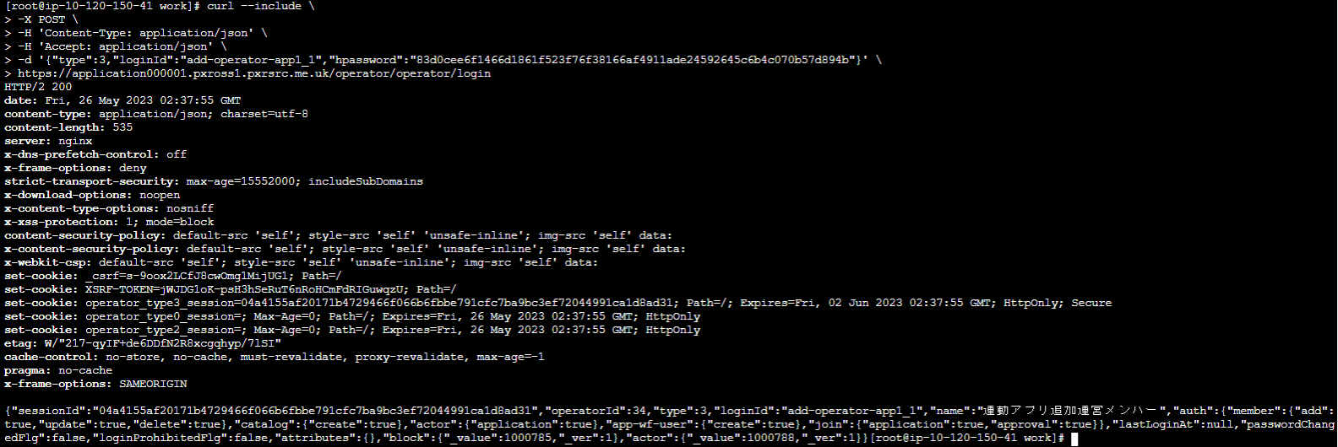
実行結果

<アカウントID>
<パスワード>
<DNS名>

<アカウントID>

STEP1-5動作確認（APP2 見守りアプリ）
概要 | 追加した運営メンバーのログイン（APP2：見守りアプリ）
手順番号 | STEP1-5動作確認（APP2：見守りアプリ）
パラメータ | T.B.D.
コマンド | curl --include \ -X POST \ -H 'Content-Type: application/json' \ -H 'Accept: application/json' \ -d '{"type":3,"loginId":"<アカウントID>","hpassword":"<パスワード>"}' \ https://application000002.pxross1.<DNS名>/operator/operator/login
ポイント |  | C:\work\dsa-personal_data_linkage_module-constructor\utils\cp932_zip_extractor\cp932_zip_extractor.py
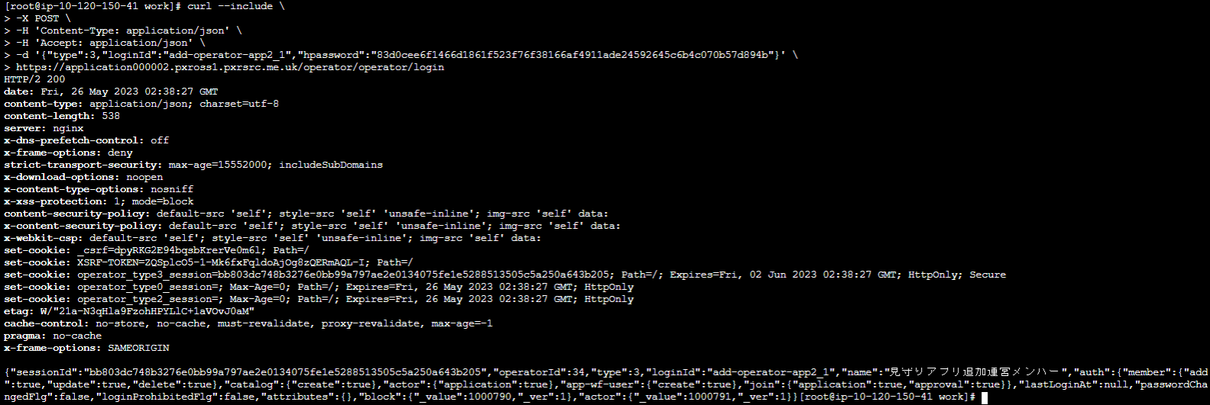
実行結果

<アカウントID>
<パスワード>
<DNS名>

<アカウントID>

